상품제안서
뉴네오 32절 특안식 다이어리(하드/인스프링) | 상품코드: F24807

 |  |  |  |  |  |  | 02-412-0044 | www.easy1.co.kr
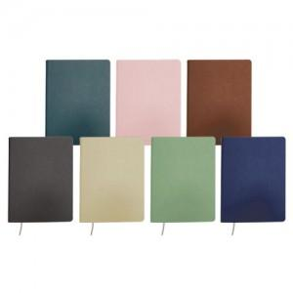

【상세/제작정보】

【인쇄/포장옵션】 | / 벌크

【공급단가】 | 수량 | 100~ | 300~ | 500~ | 1,000~ | 3,000~
*VAT별도 | 이틀식 | 9,120원 | 8,970원 | 8,760원 | 8,540원 | 8,390원
 | 노트식 | 9,000원 | 8,850원 | 8,640원 | 8,420원 | 8,280원

【상품 URL】 | https://easy1.co.kr:443/src/goods_detail.php?gdno=24807

